Sheet1
BẢNG THỐNG KÊ CÁC HẠNG MỤC THUÊ ĐẤT CÓ THỜI HẠN và TẠM THỜI
STT | HẠNG MỤC | DIỆN TÍCH (M2) | LOẠI ĐẤT | NGÀY GỬI VĂN PHÒNG ĐẤT
1 | NGĂN LỘ MỞ RỘNG | 12521 | Có thời hạn | 1.11.2023
2 | TURBINE 11 | 4024 | Có thời hạn | 1.11.2023
3 | BẢI THẢI | 6075 | TẠM THỜI | 1.11.2023
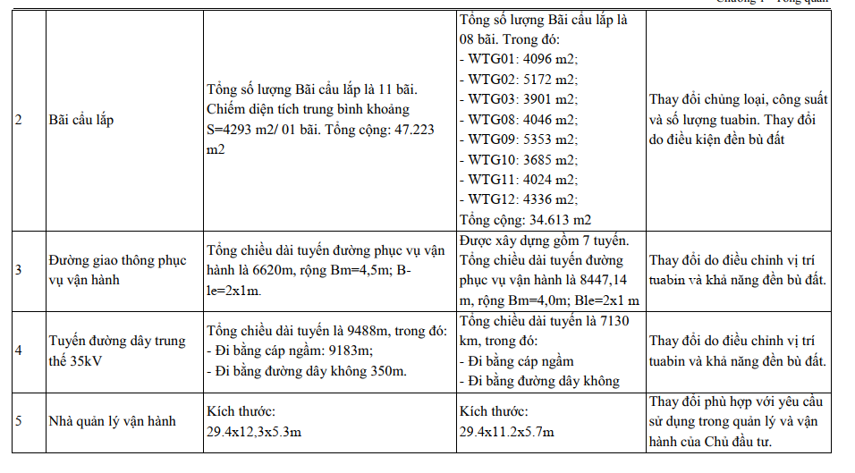
4 | Đường Giao thông | 856 | Có thời hạn | 1.11.2023
5 | TURBINE 8 | 4046 | Có thời hạn | 1.11.2023
6 | TURBINE 9 | 5330 | Có thời hạn | 1.11.2023
7 | Đường Giao thông | 10861 | Có thời hạn | 1.11.2023
8 | 24-T1, dz 35kV | 120 | Có thời hạn | 1.11.2023
9 | ĐƯỜNG DÂY 220KV |  |  | 1.11.2023
 | VT 15 | 717 | Có thời hạn | 1.11.2023
 | VT 14 | 1075 | Có thời hạn
 | VT 13 | 1122 | Có thời hạn
 | VT 12 | 1117 | Có thời hạn
 | VT 11 | 312 | Có thời hạn | Không xuất bản
 | VT 10 | 1020 | Có thời hạn
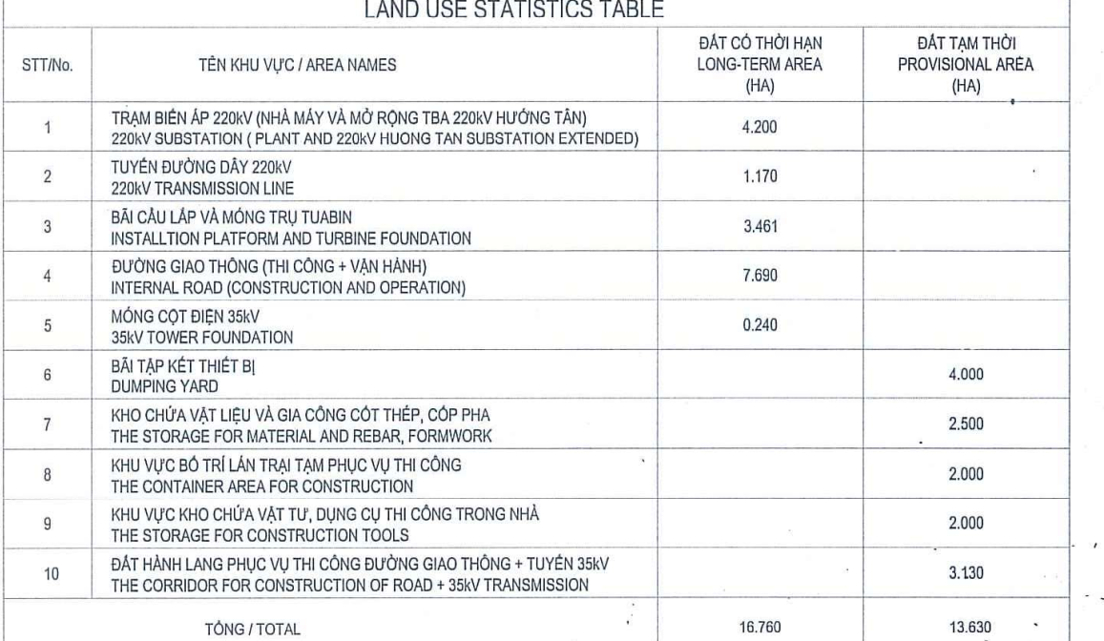
 | VT 9 | 1523 | Có thời hạn
 | VT 8 | 625 | Có thời hạn
 |  | 51344
 |  | 51035
 |  | 309

